Sheet2


编写UDF函数需要注意的点 | a）需要继承org.apache.hadoop.hive.ql.UDF。 b）需要实现evaluate函数。 c）evaluate函数支持重载。
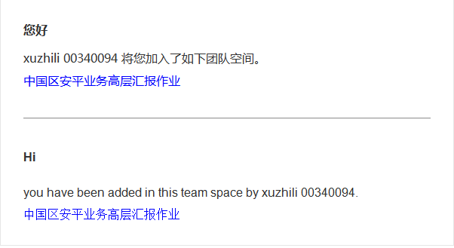
lateral view 与 explode | explode lateral view

Onedata集群
Nodes
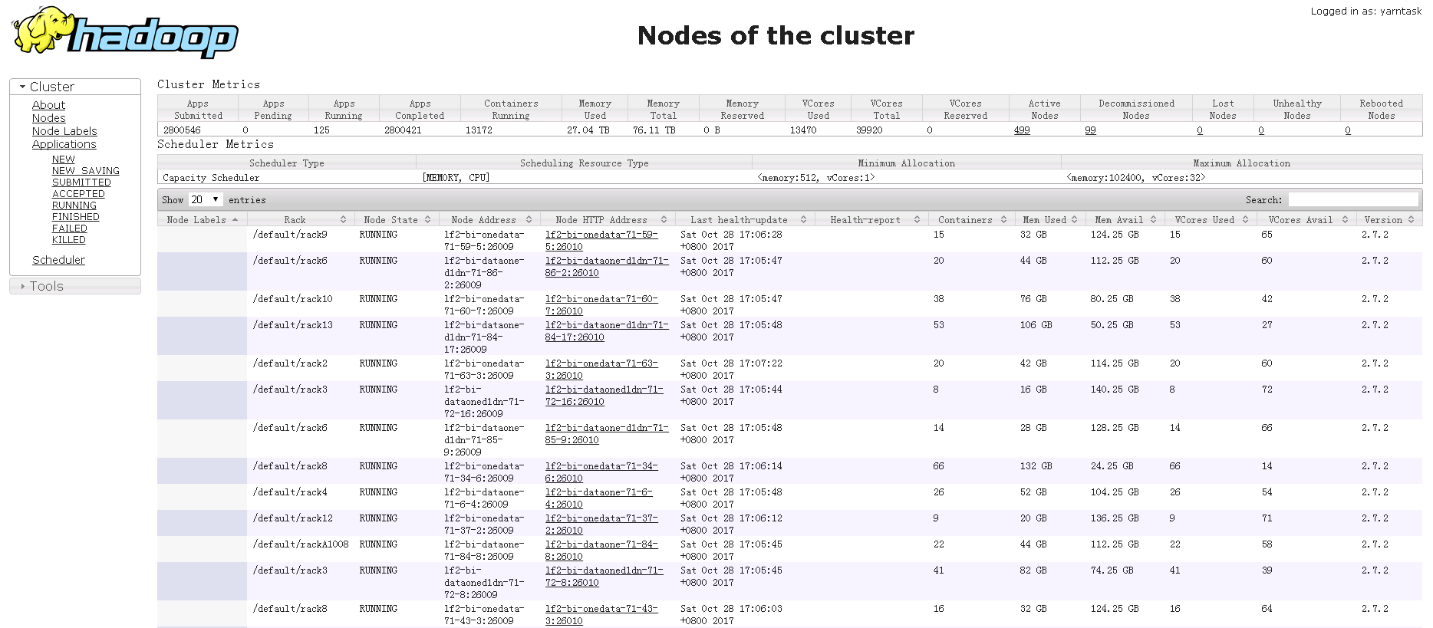

Applications
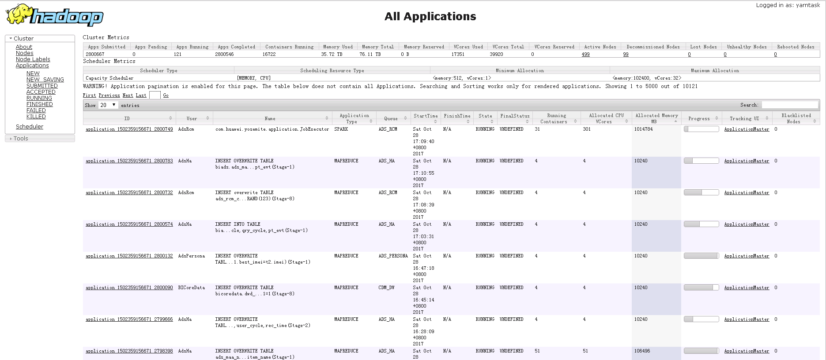

ACCEPTED applications
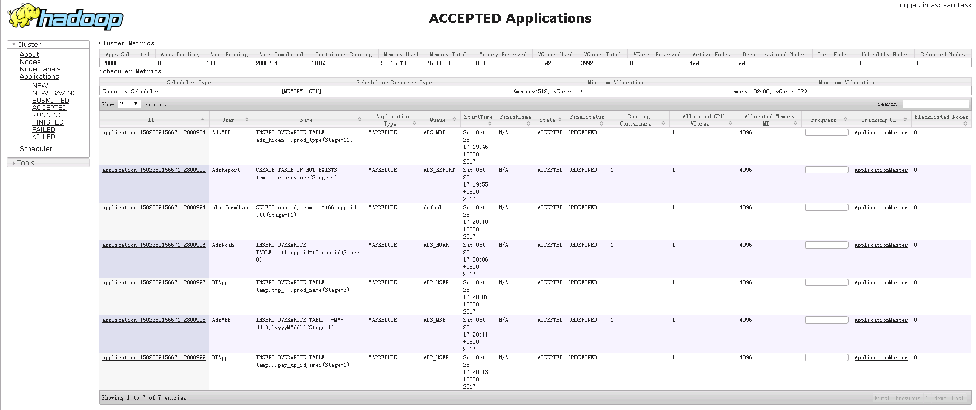

20171102上午集群资源紧张

集群情况如下：1.点application

2.点TrackingURL 或点击Logs查看任务日志
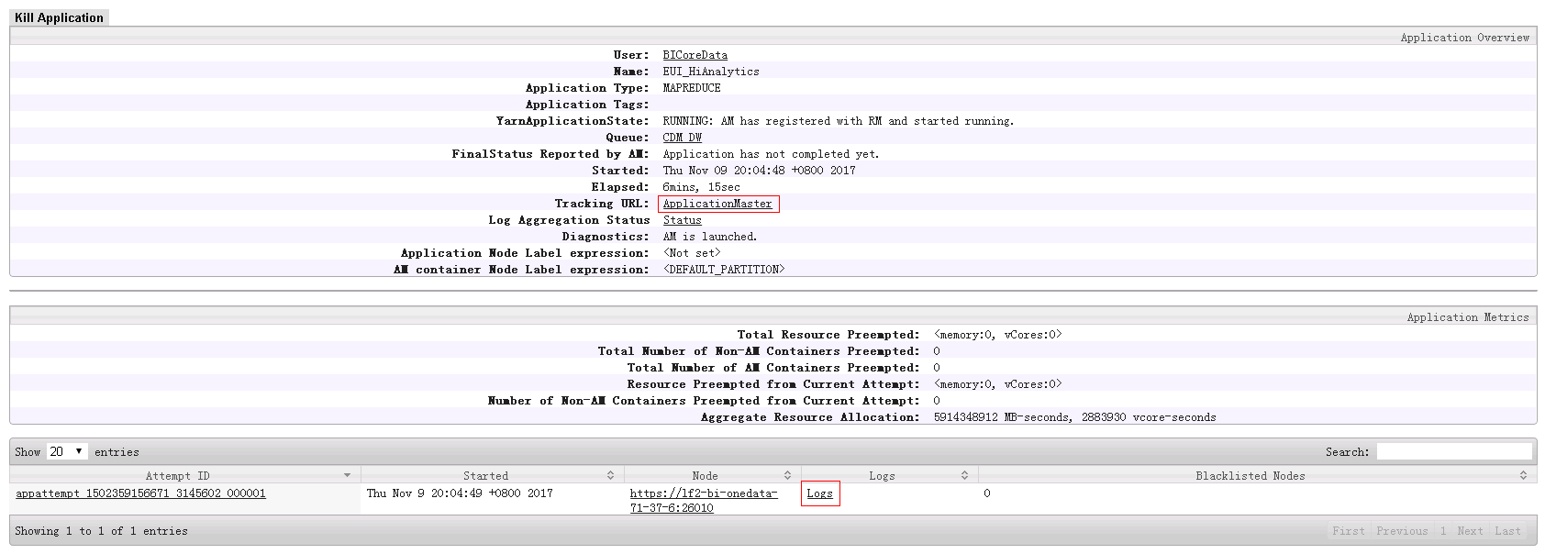

3.点Job_ID

4.点Configuration进入 或点击Map和Reduce查看执行进度和详情

5.查看配置项和详情

6.查看Map任务详情

7.查看Task的详情

Spark on Yarn执行流程和节点的概念
Spark on Yarn
Spark是整个BDAS的核心组件，是一个大数据分布式编程框架，不仅实现了MapReduce的算子map 函数和reduce函数及计算模型，还提供更为丰富的算子，如filter、join、groupByKey等。是一个用来实现快速而同用的集群计算的平台。 Spark将分布式数据抽象为弹性分布式数据集（RDD），实现了应用任务调度、RPC、序列化和压缩，并为运行在其上的上层组件提供API。其底层采用Scala这种函数式语言书写而成，并且所提供的API深度借鉴Scala函数式的编程思想，提供与Scala类似的编程接口

一、客户端进行操作 | Spark节点的概念
 | 一、Spark驱动器是执行程序中的main()方法的进程。它执行用户编写的用来创建SparkContext(初始化)、创建RDD，以及运行RDD的转化操作和行动操作的代码。
从用户提交作业到作业运行结束整个运行期间的过程分析。 1. 根据yarnConf来初始化yarnClient，并启动yarnClient 2. 创建客户端Application，并获取Application的ID，进一步判断集群中的资源是否满足executor和ApplicationMaster申请的资源，如果不满足则抛出IllegalArgumentException； 3. 设置资源、环境变量：其中包括了设置Application的Staging目录、准备本地资源（jar文件、log4j.properties）、设置Application其中的环境变量、创建Container启动的Context等； 4. 设置Application提交的Context，包括设置应用的名字、队列、AM的申请的Container、标记该作业的类型为Spark； 5. 申请Memory，并最终通过yarnClient.submitApplication向ResourceManager提交该Application。 当作业提交到YARN上之后，客户端就没事了，甚至在终端关掉那个进程也没事，因为整个作业运行在YARN集群上进行，运行的结果将会保存到HDFS或者日志中。

 | 驱动器节点driver的职责：
 | 1.把用户程序转为任务task(driver) Spark驱动器程序负责把用户程序转化为多个物理执行单元，这些单元也被称之为任务task(详解见备注)

 | 2.为执行器节点调度任务(executor) 有了物理计划之后，Spark驱动器在各个执行器节点进程间协调任务的调度。Spark驱动器程序会根据当前的执行器节点，把所有任务基于数据所在位置分配给合适的执行器进程。当执行任务时，执行器进程会把缓存的数据存储起来，而驱动器进程同样会跟踪这些缓存数据的位置，并利用这些位置信息来调度以后的任务，以尽量减少数据的网络传输。（就是所谓的移动计算，而不移动数据)。

 | 二、执行器节点
二、提交到YARN集群，YARN操作
 | 作用： 负责运行组成Spark应用的任务，并将结果返回给驱动器进程； 通过自身的块管理器(blockManager)为用户程序中要求缓存的RDD提供内存式存储。RDD是直接缓存在执行器进程内的，因此任务可以在运行时充分利用缓存数据加快运算。 驱动器的职责： 所有的Spark程序都遵循同样的结构：程序从输入数据创建一系列RDD，再使用转化操作派生成新的RDD，最后使用行动操作手机或存储结果RDD，Spark程序其实是隐式地创建出了一个由操作组成的逻辑上的有向无环图DAG。当驱动器程序执行时，它会把这个逻辑图转为物理执行计划。 这样 Spark就把逻辑计划转为一系列步骤(stage)，而每个步骤又由多个任务组成。这些任务会被打包送到集群中。
1.运行ApplicationMaster的run方法； 2.设置好相关的环境变量。 3.创建amClient，并启动； 4.在Spark UI启动之前设置Spark UI的AmIpFilter； 5.在startUserClass函数专门启动了一个线程（名称为Driver的线程）来启动用户提交的Application，也就是启动了Driver。在Driver中将会初始化SparkContext； 6.等待SparkContext初始化完成，最多等待spark.yarn.applicationMaster.waitTries次数（默认为10），如果等待了的次数超过了配置的，程序将会退出；否则用SparkContext初始化yarnAllocator； 7.当SparkContext、Driver初始化完成的时候，通过amClient向ResourceManager注册ApplicationMaster 8.分配并启动Executeors。在启动Executeors之前，先要通过yarnAllocator获取到numExecutors个Container，然后在Container中启动Executeors。 那么这个Application将失败，将Application Status标明为FAILED，并将关闭SparkContext。其实，启动Executeors是通过ExecutorRunnable实现的，而ExecutorRunnable内部是启动CoarseGrainedExecutorBackend的。 9.最后，Task将在CoarseGrainedExecutorBackend里面运行，然后运行状况会通过Akka通知CoarseGrainedScheduler，直到作业运行完成。

RDD工作原理
RDD(Resilient DistributedDatasets)[1] ,弹性分布式数据集，是分布式内存的一个抽象概念，RDD提供了一种高度受限的共享内存模型，即RDD是只读的记录分区的集合，只能通过在其他RDD执行确定的转换操作（如map、join和group by）而创建，然而这些限制使得实现容错的开销很低。对开发者而言，RDD可以看作是Spark的一个对象，它本身运行于内存中，如读文件是一个RDD，对文件计算是一个RDD，结果集也是一个RDD ，不同的分片、数据之间的依赖、key-value类型的map数据都可以看做RDD。

主要分为三部分：创建RDD对象，DAG调度器创建执行计划，Task调度器分配任务并调度Worker开始运行。 SparkContext(RDD相关操作)→通过(提交作业)→(遍历RDD拆分stage→生成作业)DAGScheduler→通过（提交任务集）→任务调度管理(TaskScheduler)→通过（按照资源获取任务)→任务调度管理(TaskSetManager) Transformation返回值还是一个RDD。它使用了链式调用的设计模式，对一个RDD进行计算后，变换成另外一个RDD，然后这个RDD又可以进行另外一次转换。这个过程是分布式的。 Action返回值不是一个RDD。它要么是一个Scala的普通集合，要么是一个值，要么是空，最终或返回到Driver程序，或把RDD写入到文件系统中 转换(Transformations)(如：map, filter, groupBy, join等)，Transformations操作是Lazy的，也就是说从一个RDD转换生成另一个RDD的操作不是马上执行，Spark在遇到Transformations操作时只会记录需要这样的操作，并不会去执行，需要等到有Actions操作的时候才会真正启动计算过程进行计算。 操作(Actions)(如：count, collect, save等)，Actions操作会返回结果或把RDD数据写到存储系统中。Actions是触发Spark启动计算的动因。 它们本质区别是：Transformation返回值还是一个RDD。它使用了链式调用的设计模式，对一个RDD进行计算后，变换成另外一个RDD，然后这个RDD又可以进行另外一次转换。这个过程是分布式的。Action返回值不是一个RDD。它要么是一个Scala的普通集合，要么是一个值，要么是空，最终或返回到Driver程序，或把RDD写入到文件系统中。关于这两个动作，在Spark开发指南中会有就进一步的详细介绍，它们是基于Spark开发的核心。

RDD基础

1.Spark中的RDD就是一个不可变的分布式对象集合。每个RDD都被分为多个分区，这些分区运行在集群的不同节点上。创建RDD的方法有两种：一种是读取一个外部数据集；一种是在群东程序里分发驱动器程序中的对象集合，不如刚才的示例，读取文本文件作为一个字符串的RDD的示例。

2.创建出来后，RDD支持两种类型的操作:转化操作和行动操作 转化操作会由一个RDD生成一个新的RDD。（比如刚才的根据谓词筛选） 行动操作会对RDD计算出一个结果，并把结果返回到驱动器程序中，或把结果存储到外部存储系统（比如HDFS）中。比如first()操作就是一个行动操作，会返回RDD的第一个元素。 注：转化操作与行动操作的区别在于Spark计算RDD的方式不同。虽然你可以在任何时候定义一个新的RDD，但Spark只会惰性计算这些RDD。它们只有第一个在一个行动操作中用到时，才会真正的计算。之所以这样设计，是因为比如刚才调用sc.textFile(...)时就把文件中的所有行都读取并存储起来，就会消耗很多存储空间，而我们马上又要筛选掉其中的很多数据。 这里还需要注意的一点是，spark会在你每次对它们进行行动操作时重新计算。如果想在多个行动操作中重用同一个RDD，那么可以使用RDD.persist()或RDD.collect()让Spark把这个RDD缓存下来。（可以是内存，也可以是磁盘)

3.Spark会使用谱系图来记录这些不同RDD之间的依赖关系，Spark需要用这些信息来按需计算每个RDD，也可以依靠谱系图在持久化的RDD丢失部分数据时用来恢复所丢失的数据。(如下图，过滤errorsRDD与warningsRDD,最终调用union()函数)

RDD计算方式

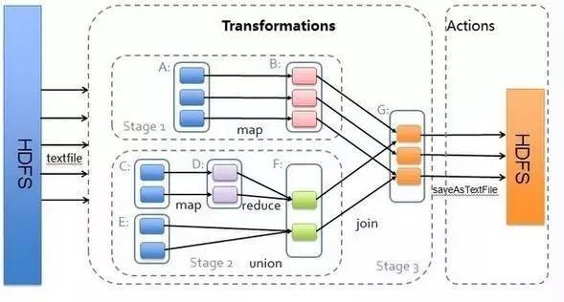

RDD宽窄依赖

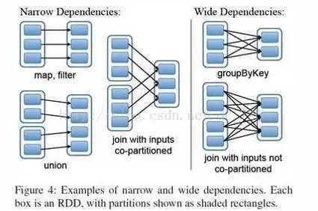

RDD宽窄依赖

窄依赖 (narrowdependencies) 和宽依赖 (widedependencies) 。窄依赖是指 父 RDD 的每个分区都只被子 RDD 的一个分区所使用 。相应的，那么宽依赖就是指父 RDD 的分区被多个子 RDD 的分区所依赖。例如， map 就是一种窄依赖，而 join 则会导致宽依赖

这种划分有两个用处。首先，窄依赖支持在一个结点上管道化执行。例如基于一对一的关系，可以在 filter 之后执行 map 。其次，窄依赖支持更高效的故障还原。因为对于窄依赖，只有丢失的父 RDD 的分区需要重新计算。而对于宽依赖，一个结点的故障可能导致来自所有父 RDD 的分区丢失，因此就需要完全重新执行。因此对于宽依赖，Spark 会在持有各个父分区的结点上，将中间数据持久化来简化故障还原，就像 MapReduce 会持久化 map 的输出一样。

Spark初始化
Spark on Yarn
Spark初始化
1.每个Spark应用都由一个驱动器程序来发起集群上的各种并行操作。驱动器程序包含应用的main函数，并且定义了集群上的分布式数据集，以及对该分布式数据集应用了相关操作。

2.驱动器程序通过一个SparkContext对象来访问spark,这个对象代表对计算集群的一个连接。（比如在sparkshell启动时已经自动创建了一个SparkContext对象，是一个叫做SC的变量。(下图，查看变量sc)

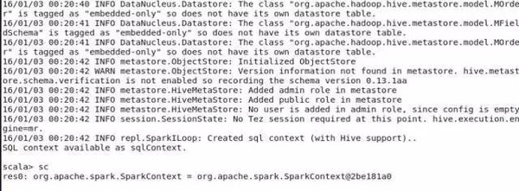

3.一旦创建了sparkContext，就可以用它来创建RDD。比如调用sc.textFile()来创建一个代表文本中各行文本的RDD。（比如vallinesRDD = sc.textFile(“yangsy.text”),val spark = linesRDD.filter(line=>line.contains(“spark”),spark.count()） 执行这些操作，驱动器程序一般要管理多个执行器,就是我们所说的executor节点。

4.在初始化SparkContext的同时，加载sparkConf对象来加载集群的配置，从而创建sparkContext对象。 从源码中可以看到，在启动thriftserver时，调用了spark- daemon.sh文件，该文件源码如左图，加载spark_home下的conf中的文件。

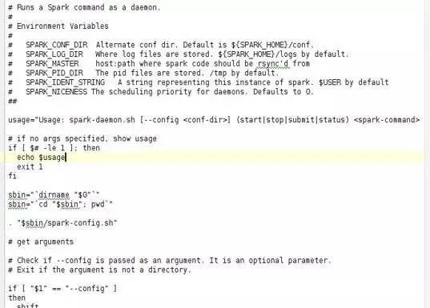

（在执行后台代码时，需要首先创建conf对象，加载相应参数， val sparkConf = newSparkConf().setMaster("local").setAppName("cocapp").set("spark.executor.memory","1g"), val sc: SparkContext = new SparkContext(sparkConf))

vLookup
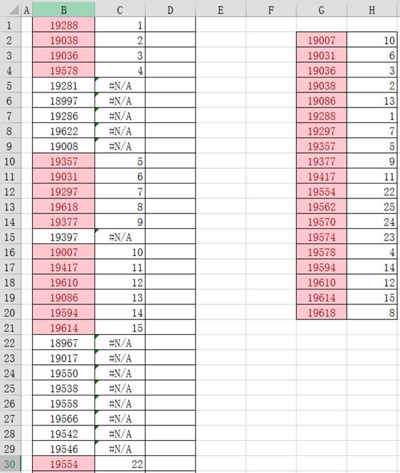
如下数据，B列含有大量CP，而G/H列含有部分CP对应的值，如何快速在B列中找到与G列相同的CP，并将对应的值显示在C列呢？ 那就要用到vlookup函数了。
只要在C1列写上函数：=VLOOKUP(B1,G$2:H$20,2,FALSE) 即可。 【注】G$2:H$20区域需要G列升序排列才行。 那么先介绍一下使用 vlookup函数的几个参数，vlookup是判断引用数据的函数，它总共有四个参数，依次是： 1、判断的条件 2、跟踪数据的区域 3、返回第几列的数据 4、是否精确匹配 根据以上参考，在C1单元格输入这个公式是：=VLOOKUP(B1,G$2:H$20,2,FALSE) 详细说明下： 1. B1为判断条件，B1是否与G列中的某个值相同，相同则返回 第2列 的值。 2. G$2:H$20为跟踪区域，说白了就是在哪个范围内查找，为什么使用$符，是为了绝对引用，不随着下拉而变化，使得每个B1上的值都在同一个区域范围内查找。 3. 2为范围跟踪区域的第二列的值 4. 是否为精确匹配，非精确匹配类似带小数点也算作匹配。 5. vlookup是垂直方向的查找，如果是水平方向查找可使用Hlookup函数，使用方法类似。

